海运跟踪支持清单
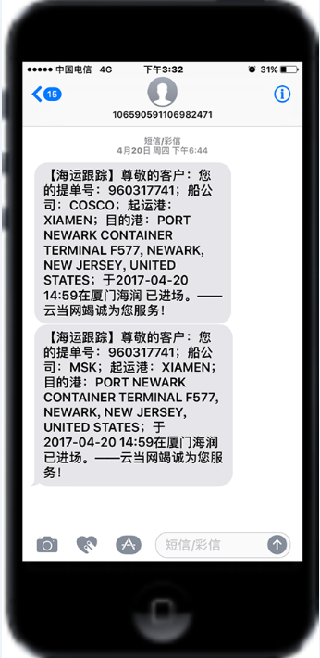
✔：支持订阅
✘：不支持订阅
序号 | 云当代码 | 简称 | 英文全称 | 支持订阅 | 跳转查询 | 订舱 BKCF | 提空 STSP | 进场 GITM | 预配 AMNF | 装船 LOBD | 预离时间 | 离港 DLPT | 中转装船 TSLB | 中转开航 TSDP | 中转抵港 TSBA | 中转卸船 TSDC | 预抵时间 | 抵港 BDAR | 卸船 DSCH | 提货 STCS | 还空 RCVE | 目的港 码头 | 航程 | 备注
1 | ACI | 亚利安莎 | ALIANCA NAVEGACAO E LOGISTICA LTDA | ✔ | ✔ | ✔ |  | ✔ |  | ✔ |  | ✔ | ✔ | ✔ | ✔ | ✔ | ✔ | ✔ | ✔ | ✔ | ✔ | ✔
2 | APL | 美国总统 | AMERICAN PRESIDENT LINES LIMITED | ✔ | ✔ |  | ✔ | ✔ |  | ✔ | ✔（动态） | ✔（动态） | ✔ | ✔（动态） | ✔（动态） | ✔ | ✔（动态） | ✔（动态） | ✔ | ✔ | ✔ | ✔ | ✔
3 | ATL | 安通物流 | Quanzhou Antong Logistics Co.,Ltd. | ✔ | ✔ | ✔ |  |  |  | ✔ |  |  |  |  |  |  | ✔ |  | ✔ |  |  |  | ✔
4 | CCNI | 南美智利 | COMPANIA CHILENA DE NAVEGACION INTEROCEANICA S.A. | ✔ | ✔ |  | ✔ | ✔ |  | ✔ | ✔（动态） | ✔（动态） | ✔ | ✔（动态） | ✔（动态） | ✔ | ✔（动态） | ✔（动态） | ✔ | ✔ | ✔
5 | CKL | 天敬 | CHUN KYUNG SHIPPING CO.,LTD. | ✔ | ✔ |  | ✔ | ✔ |  | ✔ | ✔（航程） |  |  |  |  |  | ✔（航程） |  | ✔ |  |  | ✔ | ✔
6 | CMA | 法国达飞 | CMA CGM S.A. | ✔ | ✔ |  | ✔ | ✔ |  | ✔ | ✔（动态） | ✔（动态） | ✔ | ✔（动态） | ✔（动态） | ✔ | ✔（动态） | ✔（动态） | ✔ | ✔ | ✔ | ✔ | ✔
7 | CNC | 正利 | CHENG LIE NAVIGATION CO., LTD. | ✔ | ✔ |  | ✔ | ✔ |  | ✔ | ✔（动态） | ✔（动态） | ✔ | ✔（动态） | ✔（动态） | ✔ | ✔（动态） | ✔（动态） | ✔ | ✔ | ✔ | ✔ | ✔
8 | COSCO | 中远海 | COSCO CONTAINER LINES CO., LTD. | ✔ | ✔ |  | ✔ | ✔ |  | ✔ | ✔（航程） | ✔（航程） | ✔ | ✔（航程） | ✔（航程） | ✔ | ✔（航程） | ✔（航程） | ✔ | ✔ | ✔ | ✔ | ✔
9 | DEL | 达贸轮船 | DELMAS S.A. | ✔ | ✔ |  | ✔ | ✔ |  | ✔ | ✔（动态） | ✔（动态） | ✔ | ✔（动态） | ✔（动态） | ✔ | ✔（动态） | ✔（动态） | ✔ | ✔ | ✔ | ✔ | ✔
10 | DYS | 东暎 |  | ✘ | · |  |  |  |  |  |  |  |  |  |  |  |  |  |  |  |  |  |  | 官网数据是有误的
11 | EMC | 长荣海运 | EVERGREEN MARINE CORP. LTD. | ✔ | ✔ |  | ✔ | ✔ |  | ✔ | ✔（航程） |  | ✔ |  |  | ✔ | ✔（航程） |  | ✔ | ✔ | ✔ |  | ✔
12 | ESL | 阿联酋航运 | EMIRATES SHIPPING LINE | ✔ | ✔ |  | ✔ | ✔ |  | ✔ |  |  | ✔ |  |  | ✔ | ✔ |  | ✔ | ✔ | ✔
13 | GSL | 金星轮船 | GOLD STAR LINE LTD. | ✔ | ✔ |  | ✔ | ✔ |  | ✔ | ✔（航程） | ✔（航程） | ✔ | ✔（航程） | ✔（航程） | ✔ | ✔（航程） | ✔（航程） | ✔ | ✔ | ✔ |  | ✔
14 | HAL | 兴亚 | HEUNG-A SHIPPING CO.,LTD. | ✔ | ✔ |  | ✔ | ✔ |  |  | ✔（动态） | ✔（动态） |  | ✔（动态） | ✔（动态） |  | ✔（动态） | ✔（动态） |  | ✔ | ✔ |  | ✔
15 | HBS | 汉堡南美 | HAMBURG SUDAMERIKANISCHE DAMPFSCHIFFFAHRTS-GESELLS | ✔ | ✔ |  | ✔ | ✔ |  | ✔ | ✔（动态） | ✔（动态） | ✔ | ✔（动态） | ✔（动态） | ✔ | ✔（动态） | ✔（动态） | ✔ | ✔ | ✔
16 | HMM | 现代 | HYUNDAI MERCHANT MARINE CO., LTD. | ✔ | ✔ |  | ✔ | ✔ |  | ✔ | ✔ | ✔ | ✔ | ✔ | ✔ | ✔ | ✔ | ✔ | ✔ | ✔ | ✔ |  | ✔
17 | HPL | 赫伯罗特 |  | ✘ | ✔ |  |  |  |  |  |  |  |  |  |  |  |  |  |  |  |  |  |  | 数据获取不稳定
18 | IAL | 运达 | INTERASIA LIN | ✔ | ✔ |  | ✔ | ✔ |  | ✔ |  | ✔ |  |  |  |  | ✔ |  | ✔ | ✔ | ✔
19 | JINJIANG | 锦江 | SHANGHAI JINJIANG SHIPPING CO., LTD. | ✔ | ✔ |  | ✔ | ✔ |  | ✔ |  |  |  |  |  |  |  |  | ✔ | ✔ | ✔ | ✔
20 | KKC | 神原汽船 | KAMBARA KISEN CO.，LTD. | ✔ | ✔ |  | ✔ | ✔ |  | ✔ | ✔（航程） | ✔（航程） |  |  |  |  | ✔（航程） | ✔（航程） | ✔ | ✔ |  | ✔ | ✔
21 | KLINE | 川崎汽船 | KAWASAKI KISEN KAISHA LTD. | ✔ | ✔ |  | ✔ |  |  | ✔ |  |  |  |  |  |  | ✔ | ✔ | ✔ |  | ✔ |  |  | 本网站无查询数据，合并ONE
22 | KMTC | 高丽 | KOREA MARINE TRANSPORT CO., LTD. | ✔ | ✔ |  | ✔ |  |  | ✔ | ✔（航程） | ✔（航程） |  | ✔（航程） | ✔（航程） |  | ✔（航程） | ✔（航程） | ✔ | ✔ | ✔ |  | ✔
23 | MARI | 玛丽亚那 | MARIANA EXPRESS LINES LIMITED | ✔ | ✔ |  |  | ✔ |  | ✔ |  |  | ✔ |  |  | ✔ | ✔ | ✔ | ✔ | ✔ | ✔ | ✔ | ✔
24 | MATS | 美森轮船 | MATSON NAVIGATION COMPANY | ✔ | ✔ |  |  | ✔ |  | ✔ |  | ✔ |  |  |  |  | ✔ | ✔ |  |  |  |  | ✔
25 | MCC | 穆勒航运 | MERCANTILE CARGO CONSOLIDATORS | ✔ | ✔ |  | ✔ | ✔ |  | ✔ |  |  | ✔ |  |  | ✔ |  |  | ✔ | ✔
26 | MOL | 商船三井 |  | ✘ |  |  |  |  |  |  |  |  |  |  |  |  |  |  |  |  |  |  |  | 本网站无查询数据，合并ONE
27 | MSC | 地中海航运 | MEDITERRANEAN SHIPPING COMPANY S.A. | ✔ | ✔ |  | ✔ | ✔ |  | ✔ |  |  | ✔ |  |  | ✔ | ✔（动态） |  | ✔ | ✔ | ✔
28 | MSK | 马士基 | MAERSK SHIPPING CO.,LTD. | ✔ | ✔ |  | ✔ | ✔ |  | ✔ |  |  | ✔ |  |  | ✔ |  |  | ✔ | ✔
29 | NDS | 尼罗河航运 |  | ✘ |  |  |  |  |  |  |  |  |  |  |  |  |  |  |  |  |  |  |  | 提单号查询时，获取不到对应箱号信息
30 | NGPL | 太古船务 | SWIRE SHIPPING | ✔ | ✔ |  |  | ✔ |  | ✔ |  | ✔ | ✔ |  |  | ✔ | ✔ |  | ✔ | ✔ | ✔
31 | NSS | 南星海运 | NANSUNG SHIPPING CO.，LTD. | ✔ | ✔ |  | ✔ |  |  | ✔ | ✔（航程） | ✔（航程） | ✔ | ✔（航程） | ✔（航程） | ✔ | ✔（航程） | ✔（航程） | ✔ | ✔ | ✔ |  | ✔
32 | NYK | 日本邮船 | NANSUNG SHIPPING CO.，LTD. | ✔ | ✔ |  | ✔ | ✔ |  | ✔ |  | ✔ | ✔ | ✔ | ✔ | ✔ | ✔ | ✔ | ✔ | ✔ | ✔ |  | ✔ | 本船东链接已失效，合并为ONE
33 | ONE | 海洋网联 | Ocean Network Express | ✔ | ✔ |  | ✔ | ✔ |  | ✔ | ✔ | ✔ | ✔ | ✔ | ✔ | ✔ | ✔ | ✔ | ✔ | ✔ | ✔ | ✔ | ✔
34 | OOCL | 东方海外 | ORIENT OVERSEAS CONTAINER LINE LTD. | ✔ | ✔ |  | ✔ | ✔ |  | ✔ | ✔（航程） | ✔ | ✔ | ✔ | ✔ | ✔ | ✔（航程） | ✔ | ✔ | ✔ | ✔ | ✔ | ✔
35 | PCL | 泛洲海运 | PAN CONTINENTAL SHIPPING CO., LTD. | ✔ | ✔ |  | ✔ | ✔ |  | ✔ |  |  |  |  |  |  |  |  | ✔ | ✔ | ✔ | ✔
36 | PIL | 太平 | PACIFIC INTERNATIONAL LINES (PTE) LTD | ✔ | ✔ |  | ✔ | ✔ |  | ✔ | ✔（航程） |  | ✔ | ✔（航程） | ✔（航程） | ✔ | ✔（航程） |  | ✔ | ✔ | ✔ |  | ✔
37 | PHL | 浦海 |  | ✘ |  |  |  |  |  |  |  |  |  |  |  |  |  |  |  |  |  |  |  | 原网站已经不支持
38 | RCL | 宏海箱运 | REGIONAL CONTAINER LINES | ✔ | ✔ |  | ✔ | ✔ |  | ✔ | ✔（航程） |  | ✔ |  |  | ✔ | ✔（航程） |  | ✔ | ✔ | ✔ | ✔ | ✔
39 | SAF | 南非轮船 | SAFMARINE CONTAINER LINES N.V. | ✔ | ✔ |  | ✔ | ✔ |  | ✔ |  |  | ✔ |  |  | ✔ |  |  | ✔ | ✔
40 | SINOKOR | 长锦 | SINOKOR MERCHANT MARINE CO., LTD | ✔ | ✔ |  | ✔ | ✔ |  | ✔ |  | ✔（航程） | ✔ |  |  | ✔ | ✔ | ✔（航程） | ✔ | ✔ | ✔ | ✔ | ✔
41 | SINO | 中外运 | SINOTRANS CONTAINER LINES CO., LTD | ✔ | ✔ |  | ✔ | ✔ |  | ✔ | ✔（航程） | ✔（航程） |  |  |  |  | ✔（航程） | ✔（航程） | ✔ | ✔ | ✔ |  | ✔ | 订阅时，需要提单 号和箱号
42 | SITC | 新海丰 | SITC CONTAINER LINES COMPANY LIMITED | ✔ | ✔ |  |  |  |  | ✔ | ✔（航程） | ✔（航程） |  |  |  |  | ✔（航程） | ✔（航程） | ✔ | ✔ | ✔ |  | ✔ | 订阅时，需要提单 号和箱号
43 | SML | 森罗 | SM Line | ✔ | ✔ |  | ✔ | ✔ |  | ✔ | ✔（航程） | ✔ | ✔ | ✔ | ✔ | ✔ | ✔（航程） | ✔ | ✔ | ✔ | ✔ | ✔ | ✔
44 | STX | 世腾船务 | STX PAN OCEAN | ✔ | ✔ |  | ✔ | ✔ |  | ✔ |  |  |  |  |  |  | ✔ |  | ✔ | ✔ | ✔ |  | ✔
45 | TSL | 德翔海运 | T.S.LINES | ✔ | ✔ |  |  | ✔ |  | ✔ | ✔（航程） |  | ✔ | ✔（航程） | ✔（航程） | ✔ | ✔（航程） |  | ✔ |  |  |  | ✔
46 | UASC | 阿拉伯轮船 |  | ✘ |  |  |  |  |  |  |  |  |  |  |  |  |  |  |  |  |  |  |  | 被HPL收购了
47 | USL | 美国轮船 | U.S.LINES | ✔ | ✔ |  | ✔ | ✔ |  | ✔ | ✔（动态） | ✔（动态） | ✔ | ✔（动态） | ✔（动态） | ✔ | ✔（动态） | ✔（动态） | ✔ | ✔ | ✔ | ✔ | ✔
48 | WHL | 万海 | WAN HAI LINES CO.，LTD. | ✔ | ✔ |  | ✔ | ✔ |  | ✔ |  |  |  |  |  |  |  |  | ✔ | ✔ | ✔
49 | YML | 阳明 | YANG MING MARINE TRANSPORT CORP. | ✔ | ✔ |  | ✔ | ✔ |  | ✔ | ✔（航程） | ✔（航程） | ✔ |  |  | ✔ | ✔（航程） | ✔（航程） | ✔ | ✔ | ✔ | ✔ | ✔
50 | ZIM | 以星 | ZIM INTEGRATED SHIPPING | ✔ | ✔ |  | ✔ | ✔ |  | ✔ | ✔（航程） | ✔（动态） | ✔ | ✔（动态） | ✔（动态） | ✔ | ✔（航程） | ✔（动态） | ✔ | ✔ | ✔ |  | ✔
51 | ZSH | 中谷海运 | Zhonggu Shipping | ✘ |  |  |  |  |  |  |  |  |  |  |  |  |  |  |  |  |  |  |  | 船东网在升级
52 | NOSCO | 宁波远洋 | NINGBO OCEAN | ✔ | ✔ |  |  |  |  | ✔ |  |  |  |  |  |  | ✔ |  | ✔ |  | ✔ |  | ✔ | 只有提供提单号订阅
53 | CUL | 中联航运 | CHINA UNITED LINES LTD. | ✔ | ✔ |  | ✔ |  |  | ✔
54 | FESCO | 远东船务 | FAR-EASTERN SHIPPING COMPANY LTD. | ✔ | ✔ |  | ✔ | ✔ |  | ✔ |  |  |  |  |  |  |  |  | ✔

 |  | √：离港和抵港类型的未标记是航程或者动态的，则说明船东那边航程和动态都有提供

海运跟踪示例：
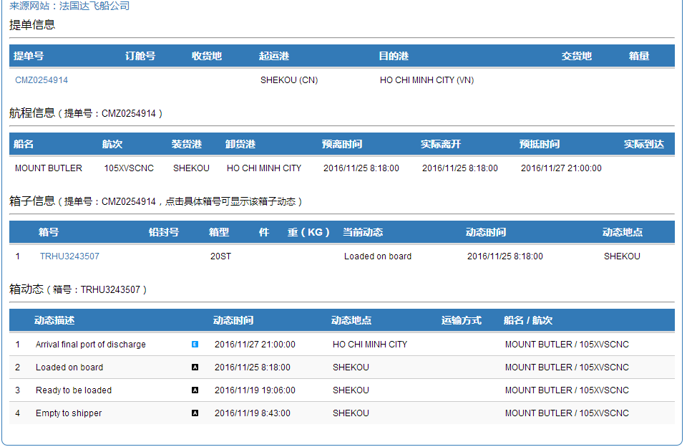

手机短信订阅信息示例：

港区码头支持清单
×：不支持
√：支持

序号 | 口岸代码 | 口岸 | 码头代码 | 码头 | 箱动态 |  |  |  |  |  |  | 船舶计划 | 有无 直连 数据源 | 备注
 |  |  |  |  | 进场 | 运抵 | 查验 | 海关放行 | 码头放行 | 预配 | 装船
1 | CNXMN | 厦门 | XMNHTMT | 海天码头 | √ |  |  | √ | √ |  | √ | √
2 |  |  | XMNHRMT | 海润码头 | √ |  |  | √ | √ |  | √ | √
3 |  |  | XMNSYMT | 嵩屿码头 | √ |  |  | √ | √ |  | √ | √
4 |  |  | XMNYHMT | 远海码头 | √ |  |  | √ | √ |  | √ | √
5 |  |  | XMNGJHG | 国际货柜码头 | √ |  |  | √ | √ |  | √ | √
6 |  |  | XMNHTOM | 海通码头 | √ |  |  | √ | √ |  | √ | ×
7 |  |  | XMNXHDM | 新海达码头 | √ |  |  | √ | √ |  | √ | ×
8 |  |  | XMNYLMT | 邮轮码头 | √ |  |  | √ | √ |  | √ | √
9 | CNFOC | 福州 | FOCHYGM | 海盈港 | √ |  |  | √ | √ |  | √ | √
10 |  |  | FOCQZJZ | 青州港 | √ |  |  | √ | √ |  | √ | √
11 |  |  | FOCXGMT | 福州新港 | √ |  |  | √ | √ |  | √ | √
12 | CNQZJ | 泉州 | QZJTPYJ | 泉州太平洋码头 | √ |  |  | √ | √ |  | √ | ×
13 | CNSZX | 深圳 | SZXYTMT | 盐田码头 | √ |  |  | √ | √ |  | √ | √
14 |  |  | SZXCWMT | 赤湾码头 | √ |  |  | √ | √ |  | √ | √
15 |  |  | SZXSKMT | 蛇口码头 | √ |  |  | √ | √ |  | √ | √
16 |  |  | SZXDCWM | 大铲湾（一期） | √ |  |  | √ | √ |  | √ | ×
17 | CNCAN | 广州 | CANHPMT | 中外运黄埔仓码 | √ |  | √(直连才有) | √ | √ |  | √ | × | 有
18 |  |  | CANJZXM | 广州集装箱码头 | √ |  | √(直连才有) | √ | √ |  | √ | ×
19 |  |  | CANNSGW | 南沙港务 | √ |  | √(直连才有) | √ | √ |  | √ | ×
20 |  |  | CANWCMT | 广州乌冲码头 | √ |  | √(直连才有) | √ | √ |  | √ | ×
21 |  |  | CANJLMT | 广州嘉利码头 | × |  | × | × | × |  | × | ×
22 |  |  | CANDJCM | 中外运东江仓码 | √ |  | √(直连才有) | √ | √ |  | √ | ×
23 |  |  | CANHPGW | 黄埔港务 | × |  | × | × | × |  | × | ×
24 | CNSHA | 上海 | SHAPDMT | 浦东（外一） | √ |  | √(直连才有) | √ | √ |  | √ | √ | 有 | 爬虫数据源需自行到码头网站注册账号
25 |  |  | SHAZDMT | 振东（外二） | √ |  | √(直连才有) | √ | √ |  | √ | √
26 |  |  | SHAHDMT | 沪东（外四） | √ |  | √(直连才有) | √ | √ |  | √ | √
27 |  |  | SHAMDMT | 明东（外五） | √ |  | √(直连才有) | √ | √ |  | √ | √
28 |  |  | SHASDMT | 盛东（洋一） | √ |  | √(直连才有) | √ | √ |  | √ | √
29 |  |  | SHAGDMT | 冠东（洋三） | √ |  | √(直连才有) | √ | √ |  | √ | √
30 |  |  | SHAYDMT | 宜东码头 | √ |  | √(直连才有) | √ | √ |  | √ | √
31 |  |  | SHALJMT | 上海罗泾码头 | √ |  |  | √ | √ |  | √ | √
32 | CNNGB | 宁波 | NGBBEJS | 北二集司（三期） | √ |  | √(直连才有) | √ | √ |  | √ | √ | 有
33 |  |  | NGBGJMT | 港吉（四期） | √ |  | √(直连才有) | √ | √ |  | √ | √
34 |  |  | NGBYDMT | 远东码头（五期） | √ |  | √(直连才有) | √ | √ |  | √ | √
35 |  |  | NGBYZMT | 甬舟码头 | √ |  | √(直连才有) | √ | √ |  | √ | √
36 |  |  | NGBBLGJ | 北仑国际（二期） | √ |  | √(直连才有) | √ | √ |  | √ | √
37 |  |  | NGBDXMT | 大榭招商 | √ |  | √(直连才有) | √ | √ |  | √ | √
38 |  |  | NGBMSDM | 梅山岛国际 | √ |  | √(直连才有) | √ | √ |  | √ | √
39 |  |  | NGBBLSM | 北仑山码头 | √ |  | √(直连才有) | √ | √ |  | √ | √
40 | CNTAO | 青岛 | TAOQWMT | 前湾码头 | √ |  |  | √ | √ |  | √ | ×
41 |  |  | TAOQWLH | 前湾联合 | √ |  |  | √ | √ |  | √ | √
42 | CNTXG | 天津 | TXGWZGJ | 五洲国际 | √ |  |  | √ | √ |  | √ | ×
43 |  |  | TXGJZXM | 集装箱码头 | √ |  |  | √ | √ |  | √ | ×
44 |  |  | TXGLMGJ | 联盟国际 | √ |  |  | √ | √ |  | √ | ×
45 |  |  | TXGTPYG | 太平洋国际 | √ |  |  | √ | √ |  | √ | ×
46 |  |  | TXGDFHL | 东方海陆 | √ |  |  | √ | √ |  | √ | ×
47 |  |  | TXGOYGJ | 欧亚国际 | √ |  |  | √ | √ |  | √ | ×
48 | CNDLC | 大连 | DLCGJMT | 大连国际码头 | √ |  |  | √ | √ |  | √ | ×
49 |  |  | DLCGWMT | 大连港湾码头 | √ |  |  | √ | √ |  | √ | ×
50 |  |  | DLCJZXM | 大连集装箱码头 | √ |  |  | √ | √ |  | √ | ×
备注： | 直连数据源价格另议

港区查询示例：

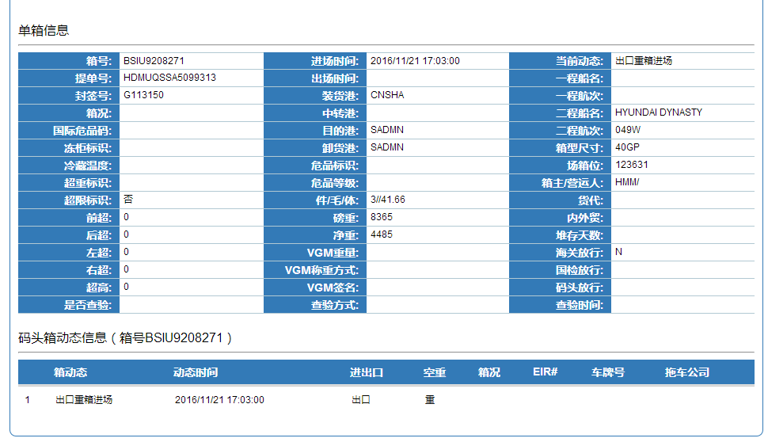

船舶计划信息示例：

空运跟踪支持清单
✔：支持订阅
序号 | 二字码 | 数字码 | 中文简称 | 英文名称 | 支持订阅 | 支持跳转 | 订舱 BKD | 进仓 RCS | 报关 MNF | 配载MAN | 预计起飞时间 | 起飞 DEP | 中转起飞 TDE | 中转抵达 TAR | 预计抵达时间 | 抵达 ARR | 收单 RWB | 卸货 RCF | 清关 CUS | 到货通知 NFD | 提货 DLV | 备注
1 | AA | 001 | 美国航空 | AMERICAN AIRLINES | ✔ | ✔ | ✔ | ✔ | ✔ |  | ✔ | ✔ | ✔ | ✔ | ✔ | ✔ |  | ✔ |  | ✔ | ✔
2 | DL | 006 | 达美航空 | DELTA AIRLINES | ✔ | ✔ | ✔ | ✔ | ✔ |  |  | ✔ |  |  |  | ✔ |  | ✔ | ✔ | ✔ | ✔
3 | AC | 014 | 加拿大航空 | AIR CANADA | ✔ | ✔ |  | ✔ |  | ✔ |  | ✔ | ✔ |  |  | ✔ | ✔ |  |  |  | ✔
4 | UA | 016 | 美国联合航空 | UNITED AIRLINES | ✔ | ✔ | ✔ | ✔ |  | ✔ | ✔ | ✔ | ✔ | ✔ | ✔ | ✔ | ✔ | ✔ |  |  | ✔
5 | LH | 020 | 德国汉莎航空 | DEUTSCHE LUFTHANSA | ✔ | ✔ | ✔ | ✔ |  | ✔ | ✔ | ✔ | ✔ | ✔ | ✔ | ✔ |  | ✔ | ✔ | ✔ | ✔
6 | FX | 023 | 联邦快递航空 | FEDEX CORPORATION | ✔ | ✔ | ✔ |  |  |  |  | ✔ |  |  |  | ✔ |  | ✔ |  |  | ✔
7 | AS | 027 | 阿拉斯加航空 | ALASKA AIRLINES | ✔ | ✔ | ✔ | ✔ |  |  |  | ✔ |  |  |  | ✔ |  | ✔ |  |  | ✔
8 | KA | 043 | 港龙航空 | CATHAY DRAGON | ✔ | ✔ | ✔ |  | ✔ |  | ✔ | ✔ | ✔ | ✔ | ✔ | ✔ | ✔ | ✔ |  |  | ✔
9 | AR | 044 | 阿根廷航空 | AEROLINEAS ARGENTINAS S.A. | ✔ | ✔ | ✔ | ✔ |  |  |  | ✔ |  |  |  | ✔ |  | ✔ |  |  | ✔
10 | LA | 045 | 智利国家航空 | LAN CHILE | ✔ | ✔ | ✔ | ✔ |  |  |  | ✔ |  |  |  | ✔ |  | ✔ |  |  | ✔
11 | CY | 048 | 塞浦路斯航空 | CYPRUS AIRWAYS | ✔ | ✔ | ✔ | ✔ |  |  |  | ✔ | ✔ | ✔ |  | ✔ |  | ✔ |  |  | ✔
12 | EI | 053 | 爱尔兰航空 | AER LINGUS | ✔ | ✔ | ✔ | ✔ |  |  |  | ✔ | ✔ | ✔ |  | ✔ |  | ✔ |  |  | ✔
13 | AZ | 055 | 意大利航空 | ALITALIA | ✔ | ✔ | ✔
14 | AF | 057 | 法国航空 | AIR FRANCE | ✔ | ✔ | ✔ | ✔ | ✔ |  |  | ✔ |  |  |  | ✔ |  | ✔ |  | ✔ | ✔
15 | HM | 061 | 塞舌尔航空 | AIR SEYCHELLES | ✔ | ✔ | ✔ | ✔ |  |  |  | ✔ | ✔ | ✔ |  | ✔ |  | ✔ |  |  | ✔
16 | OK | 064 | 捷克航空 | CSA CZECH AIRLINES | ✔ | ✔ | ✔ | ✔ |  |  |  | ✔ | ✔ | ✔ |  | ✔ |  | ✔ |  |  | ✔
17 | SV | 065 | 沙特阿拉伯航空 | SAUDIA | ✔ | ✔ | ✔ | ✔ | ✔ |  |  | ✔ |  |  |  | ✔ |  |  |  |  | ✔
18 | ET | 071 | 埃塞俄比亚航空 | ETHIOPIAN AIRLINES | ✔ | ✔ | ✔ | ✔ |  | ✔ |  | ✔ |  |  |  | ✔ |  | ✔ | ✔ |  | ✔
19 | GF | 072 | 海湾航空 | GULF AIR | ✔ | ✔ | ✔ | ✔ |  |  |  | ✔ | ✔ | ✔ |  | ✔ |  | ✔ |  |  | ✔
20 | KL | 074 | 荷兰皇家航空 | KLM | ✔ | ✔ | ✔ | ✔ |  |  | ✔ | ✔ | ✔ | ✔ | ✔ | ✔ |  | ✔ |  | ✔ | ✔
21 | IB | 075 | 西班牙国家航空 | IBERIA | ✔ | ✔ | ✔ | ✔ |  |  |  | ✔ |  |  |  | ✔ |  | ✔ |  |  | ✔
22 | MS | 077 | 埃及航空 | EGYPTAIR | ✔ | ✔ | ✔ | ✔ |  |  |  | ✔ |  |  |  | ✔ |  | ✔ |  |  | ✔
23 | PR | 079 | 菲律宾航空 | PHILIPPINE AIRLINES | ✔ | ✔ | ✔ |  |  |  |  | ✔ |  |  |  | ✔ |  | ✔ |  |  | ✔
24 | LO | 080 | 波兰航空 | LOT POLISH AIRLINES | ✔ | ✔ | ✔ | ✔ |  |  |  | ✔ |  |  |  | ✔ |  | ✔ |  |  | ✔
25 | QF | 081 | 澳洲航空 | QANTAS AIRWAYS | ✔ | ✔ | ✔ | ✔ |  |  |  | ✔ |  |  |  |  |  |  |  |  | ✔
26 | SA | 083 | 南非航空 | SOUTH AFRICAN AIRWAYS | ✔ | ✔ | ✔ | ✔ |  |  |  | ✔ | ✔ | ✔ |  | ✔ |  | ✔ | ✔
27 | NZ | 086 | 新西兰航空 | AIR NEW ZEALAND | ✔ | ✔ | ✔ | ✔ |  |  |  | ✔ |  |  |  | ✔ |  | ✔ |  |  | ✔
28 | 9C | 089 | 春秋航空 | SPRING AIRLINES | ✔ | ✔ | ✔ | ✔ |  |  |  |  |  |  |  |  |  |  |  |  | ✔
29 | IR | 096 | 伊朗航空 | IRAN AIR | ✔ | ✔ | ✔ | ✔ |  |  |  | ✔ |  |  |  | ✔ |  | ✔ |  |  | ✔
30 | AI | 098 | 印度航空 | AIR INDIA | ✔ | ✔ | ✔ | ✔ |  |  |  | ✔ |  |  |  | ✔ |  | ✔ |  |  | ✔
31 | AY | 105 | 芬兰航空 | FINNAIR | ✔ | ✔ | ✔ | ✔ |  | ✔ | ✔ | ✔ | ✔ | ✔ | ✔ | ✔ | ✔ | ✔ |  |  | ✔
32 | BW | 106 | 英国西印度航空 | BWIA WEST INDIES | ✔ | ✔ | ✔ | ✔ |  |  |  | ✔ |  |  |  | ✔ |  | ✔ |  |  | ✔
33 | FI | 108 | 冰岛航空 | ICELANDAIR | ✔ | ✔ | ✔ | ✔ |  |  |  | ✔ |  |  |  | ✔ |  | ✔ |  |  | ✔
34 | CK | 112 | 中国货运航空 | CHINA CARGO | ✔ | ✔ | ✔ | ✔ |  | ✔ |  | ✔ |  |  |  |  | ✔ | ✔ |  | ✔ | ✔
35 | LY | 114 | 以色列航空 | EL AL ISRAEL AIRLINES | ✔ | ✔ | ✔ | ✔ |  |  |  | ✔ |  |  |  | ✔ |  | ✔ |  |  | ✔
36 | JU | 115 | 塞尔维亚航空 | AIR SERBIA | ✔ | ✔ | ✔ | ✔ |  |  |  | ✔ |  |  |  | ✔ |  | ✔ |  |  | ✔
37 | SK | 117 | 北欧航空 | SAS SCANDINAVIAN AIRLINES | ✔ | ✔ | ✔ | ✔ |  |  |  | ✔ |  |  |  | ✔ |  | ✔ |  |  | ✔
38 | DT | 118 | 安哥拉航空 | TAAG ANGOLA AIRLINES | ✔ | ✔ | ✔ | ✔ |  |  |  | ✔ |  |  |  | ✔ |  | ✔ |  |  | ✔
39 | AH | 124 | 阿尔及利亚航空 | AIR ALGERIE | ✔ | ✔ | ✔ | ✔ |  |  |  | ✔ |  |  |  | ✔ |  | ✔ |  |  | ✔
40 | BA | 125 | 英国航空 | BRITISH AIRWAYS | ✔ | ✔ | ✔ | ✔ |  |  |  | ✔ |  |  |  | ✔ |  | ✔ |  |  | ✔
41 | GA | 126 | 嘉鲁达印尼航空 | GARUDA INDONESIA |  | ✔ | ✔ | ✔ |  |  |  | ✔ |  |  |  | ✔ |  | ✔ |  |  | ✔ | 暂不支持
42 | JL | 131 | 日本航空 | JAPAN AIRLINES | ✔ | ✔ | ✔ | ✔ |  |  | ✔ | ✔ | ✔ | ✔ | ✔ | ✔ |  | ✔ | ✔ |  | ✔
43 | AM | 139 | 墨西哥国际航空 | AEROM?XICO | ✔ | ✔ | ✔ | ✔ |  |  |  | ✔ |  |  |  | ✔ |  | ✔ |  |  | ✔
44 | AT | 147 | 摩洛哥皇家航空 | ROYAL AIR MAROC | ✔ | ✔ | ✔ | ✔ |  |  |  | ✔ |  |  |  | ✔ |  | ✔ |  |  | ✔
45 | ES | 155 | DHL航空 | DHL INTERNATIONAL GMBH. | ✔ | ✔ | ✔ | ✔ |  |  |  | ✔ | ✔ | ✔ |  | ✔ |  | ✔ |  | ✔ | ✔
46 | QR | 157 | 卡塔尔航空 | QATAR AIRWAYS | ✔ | ✔ |  | ✔ |  | ✔ | ✔ | ✔ | ✔ | ✔ | ✔ | ✔ |  | ✔ |  | ✔ | ✔
47 | CX | 160 | 香港国泰航空有限 | CATHAY PACIFIC AIRWAYS | ✔ | ✔ |  |  |  |  | ✔ | ✔ | ✔ | ✔ | ✔ | ✔ |  | ✔ | ✔ | ✔ | ✔
48 | JP | 165 | 亚德里亚航空 | ADRIA AIRWAYS | ✔ | ✔ | ✔ | ✔ |  |  |  | ✔ |  |  |  | ✔ |  | ✔ |  |  | ✔
49 | CV | 172 | 卢森堡航空 | CARGOLUX AIRLINES INTERNATIONAL | ✔ | ✔ |  | ✔ |  |  |  | ✔ | ✔ | ✔ |  | ✔ | ✔ | ✔ |  | ✔ | ✔
50 | EK | 176 | 阿联酋航空 | EMIRATES | ✔ | ✔ | ✔ | ✔ |  | ✔ | ✔ | ✔ | ✔ | ✔ | ✔ | ✔ | ✔ | ✔ |  |  | ✔
51 | KE | 180 | 大韩航空 | KOREAN AIR | ✔ | ✔ | ✔ | ✔ |  |  | ✔ | ✔ | ✔ | ✔ | ✔ | ✔ | ✔ | ✔ |  | ✔ | ✔
52 | TA | 202 | 塔卡国际航空 | TACA INTERNATIONAL AIRLINES | ✔ | ✔ | ✔ | ✔ | ✔ |  |  | ✔ |  |  |  | ✔ | ✔ | ✔ | ✔ | ✔ | ✔
53 | 5J | 203 | 宿雾太平洋航空 | CEBU PACIFIC AIR | ✔ | ✔ | ✔ | ✔ |  |  |  | ✔ |  |  |  | ✔ |  |  |  |  | ✔
54 | NH | 205 | 日本全日空航空 | ANA ALL NIPPON AIRWAYS | ✔ | ✔ | ✔ | ✔ |  | ✔ | ✔ | ✔ | ✔ | ✔ | ✔ | ✔ |  |  |  | ✔ | ✔
55 | PK | 214 | 巴基斯坦国际航空 | PAKISTAN INTERNATIONAL AIRLINES | ✔ | ✔ | ✔ | ✔ | ✔ |  |  | ✔ |  |  |  | ✔ | ✔ | ✔ | ✔ | ✔ | ✔
56 | TG | 217 | 泰国航空 | THAI AIRWAYS | ✔ | ✔ | ✔ | ✔ |  | ✔ | ✔ | ✔ | ✔ | ✔ | ✔ | ✔ | ✔ | ✔ |  | ✔ | ✔
57 | KU | 229 | 科威特航空 | KUWAIT AIRWAYS | ✔ | ✔ |  | ✔ |  |  |  | ✔ |  |  |  | ✔ |  | ✔ |  |  | ✔
58 | CM | 230 | 巴拿马航空 | COPA AIRLINES | ✔ | ✔ | ✔ | ✔ | ✔ |  |  | ✔ |  |  |  | ✔ | ✔ | ✔ | ✔ | ✔ | ✔
59 | MH | 232 | 马来西亚航空 | MALAYSIA AIRLINES | ✔ | ✔ | ✔ | ✔ |  | ✔ | ✔ |  |  |  | ✔ |  | ✔ |  |  | ✔ | ✔
60 | TK | 235 | 土耳其航空 | TURKISH AIRLINES | ✔ | ✔ | ✔ | ✔ |  | ✔ |  | ✔ | ✔ |  |  |  |  | ✔ |  | ✔ | ✔
61 | BD | 236 | 英伦航空 | BMI BRITISH MIDLAND | ✔ | ✔ | ✔ | ✔ |  |  |  | ✔ |  |  |  | ✔ |  | ✔ |  |  | ✔
62 | MK | 239 | 毛里求斯航空 | AIR MAURITIUS | ✔ | ✔ | ✔ | ✔ |  |  |  | ✔ |  |  |  | ✔ |  | ✔ |  |  | ✔
63 | RO | 281 | 罗马尼亚航空 | TAROM | ✔ | ✔ | ✔ | ✔ |  |  |  | ✔ |  |  |  | ✔ |  | ✔ |  |  | ✔
64 | LD | 288 | 香港华民航空 | AIR HONG KONG |  |  | ✔ | ✔ |  |  |  | ✔ |  |  |  | ✔ |  | ✔ |  |  | ✔ | 该航司已被CX和HL收购
65 | CI | 297 | 台湾中华航空 | CHINA AIRLINES | ✔ | ✔ | ✔ | ✔ |  |  | ✔ | ✔ |  |  | ✔ | ✔ |  |  |  | ✔ | ✔
66 | CC | 313 | 冰岛亚特兰大航空 | AIR ATLANTA ICELANDIC | ✔ | ✔ | ✔ | ✔ |  |  |  | ✔ |  |  |  | ✔ |  | ✔ |  |  | ✔
67 | SC | 324 | 山东航空 | SHANDONG AIRLINES | ✔ | ✔ | ✔ | ✔ | ✔ |  |  | ✔ |  |  |  |  |  | ✔
68 | 5Y | 369 | 亚特拉斯航空 | ATLAS AIR | ✔ | ✔ | ✔ | ✔ |  |  |  | ✔ | ✔ |  |  |  |  | ✔ |  | ✔ | ✔
69 | TL | 370 | 澳洲北方航空 | AIRNORTH REGIONAL | ✔ | ✔ | ✔ | ✔ |  |  |  | ✔ |  |  |  | ✔ |  | ✔ |  |  | ✔
70 | A3 | 390 | 爱琴海航空 | AEGEAN AIRLINES | ✔ | ✔ | ✔ | ✔ |  |  |  | ✔ |  |  |  | ✔ |  | ✔ |  |  | ✔
71 | PO | 403 | 极地航空 | POLAR AIR CARGO | ✔ | ✔ | ✔ | ✔ |  |  |  | ✔ | ✔ |  |  |  |  | ✔ |  | ✔ | ✔
72 | 5X | 406 | 联合包裹航空 | UPS AIRLINES | ✔ | ✔ |  |  |  |  |  | ✔ |  |  |  | ✔
73 | 3X | 435 | 火奴鲁鲁的航空公司 | PREMIER TRANS AIRE | ✔ | ✔ |  | ✔ |  |  |  | ✔ |  |  |  |  |  | ✔ |  |  | ✔
74 | ZH | 479 | 深圳航空公司 | SHENZHEN AIRLINES | ✔ | ✔ |  |  |  |  |  | ✔ | ✔ | ✔ |  | ✔
75 | 7L | 501 | 丝绸之路西部航空 | SUN D'OR INTERNATIONAL AIRLINES | ✔ | ✔ |  |  |  |  |  | ✔ |  |  |  |  |  | ✔ |  | ✔
76 | RJ | 512 | 皇家约旦航空 | ROYAL JORDANIAN AIRLINE | ✔ | ✔ | ✔ |  | ✔ |  |  | ✔ |  |  |  | ✔ |  | ✔ |  |  | ✔
77 | W5 | 537 | 马汉航空 | MAHAN AIR | ✔ | ✔ |  | ✔ |  |  |  | ✔ |  |  |  | ✔ |  | ✔ |  |  | ✔
78 | SU | 555 | 俄罗斯航空 | AEROFLOT RUSSIAN AIRLINES | ✔ | ✔ | ✔ | ✔ | ✔ |  |  | ✔ |  |  |  |  |  | ✔ |  | ✔ | ✔
79 | PS | 566 | 乌克兰国际航空 | UKRAINE INTERNATIONAL AIRLINES | ✔ | ✔ | ✔ | ✔ | ✔ |  |  | ✔ |  |  |  | ✔ | ✔ | ✔ | ✔ | ✔ | ✔
80 | RU | 580 | 俄罗斯空桥货运航空 | AIRBRIDGECARGO | ✔ | ✔ |  | ✔ | ✔ |  |  | ✔ |  |  |  | ✔ | ✔ | ✔ | ✔ | ✔ | ✔
81 | 9W | 589 | 捷特航空 | JET AIRWAYS |  |  | ✔ |  |  |  |  | ✔ |  |  |  | ✔ |  |  |  |  | ✔ | 该航空公司已关闭
82 | UL | 603 | 斯里兰卡航空 | SRILANKAN AIRLINES | ✔ | ✔ | ✔ | ✔ |  |  |  | ✔ |  |  |  |  |  | ✔ |  |  | ✔
83 | EY | 607 | 阿联酋阿提哈德航空 | ETIHAD AIRWAYS | ✔ | ✔ | ✔ |  |  |  |  | ✔ |  |  |  | ✔ |  | ✔ | ✔ | ✔ | ✔
84 | HL | 615 | DHL航空 | DHL AVIATION | ✔ | ✔ |  | ✔ |  |  |  | ✔ |  |  |  | ✔ |  |  |  | ✔ | ✔
85 | SQ | 618 | 新加坡航空 | SINGAPORE AIRLINES | ✔ | ✔ |  | ✔ |  |  | ✔ | ✔ | ✔ | ✔ | ✔ | ✔ | ✔ |  |  | ✔ | ✔
86 | IY | 636 | 也门航空 | AIR BOTSWANA | ✔ | ✔ | ✔ | ✔ |  |  |  | ✔ |  |  |  | ✔ |  | ✔ |  |  | ✔
87 | KM | 643 | 马耳他航空 | AIR MALTA | ✔ | ✔ | ✔ | ✔ |  |  |  | ✔ |  |  |  | ✔ |  | ✔ |  |  | ✔
88 | BI | 672 | 文莱皇家航空 | ROYAL BRUNEI AIRLINES | ✔ | ✔ |  |  |  |  |  | ✔ |  |  |  | ✔ |  | ✔ |  |  | ✔
89 | NX | 675 | 澳门航空 | AIR MACAU | ✔ | ✔ |  |  |  |  |  | ✔ |  |  |  | ✔
90 | BR | 695 | 台湾长荣航空 | EVA AIRWAYS | ✔ | ✔ | ✔ | ✔ |  |  | ✔ | ✔ | ✔ | ✔ | ✔ | ✔ | ✔ | ✔ |  | ✔ | ✔
91 | UW | 699 | 友和道通航空 | UNI-TOP AIRLINES | ✔ | ✔ |  | ✔ |  |  |  | ✔ |  |  |  | ✔
92 | KQ | 706 | 肯尼亚航空 | KENYA AIRWAYS | ✔ | ✔ | ✔ |  |  |  |  | ✔ |  |  |  | ✔ |  | ✔
93 | LX | 724 | 瑞士国际航空 | SWISS INTERNATIONAL AIR LINES | ✔ | ✔ | ✔ | ✔ |  |  |  | ✔ |  |  |  | ✔ |  | ✔ |  | ✔ | ✔
94 | MF | 731 | 厦门航空 | XIAMEN AIRLINES | ✔ | ✔ | ✔ |  |  |  |  | ✔ |  |  |  | ✔ |  |  |  |  | ✔
95 | VN | 738 | 越南国家航空 | VIETNAM AIRLINES | ✔ | ✔ | ✔ | ✔ |  |  |  | ✔ |  |  |  |  |  | ✔ |  | ✔ | ✔
96 | MU | 781 | 中国东方航空 | CHINA EASTERN AIRLINES | ✔ | ✔ | ✔ | ✔ |  | ✔ |  | ✔ |  |  |  | ✔ | ✔ | ✔ |  | ✔ | ✔
97 | CZ | 784 | 中国南方航空 | CHINA SOUTHERN AIRLINES | ✔ | ✔ | ✔ |  |  |  |  | ✔ |  |  |  | ✔ | ✔ | ✔ |  | ✔ | ✔
98 | AE | 803 | 华信航空股份有限 | MANDARIN AIRLINES | ✔ | ✔ | ✔ | ✔ |  |  |  | ✔ |  |  |  | ✔ |  |  |  |  | ✔
99 | CF | 804 | 中国邮政航空 | CHINA POSTAL AIRLINES | ✔ | ✔ | ✔ |  |  |  |  | ✔
100 | AK | 807 | 亚洲航空 | AIRASIA BERHAD | ✔ | ✔ | ✔ | ✔ |  |  |  | ✔ |  |  |  | ✔ |  |  |  |  | ✔
101 | GS | 826 | 天津航空 | TIANJIN AIRLINES | ✔ | ✔ |  | ✔ |  |  |  | ✔ |  |  |  | ✔ |  | ✔ |  |  | ✔
102 | RH | 828 | 香港货运航空 | HK AIR CARGO | ✔ | ✔ |  | ✔ |  |  |  | ✔ |  |  |  | ✔ |  | ✔ |  |  | ✔
103 | D7 | 843 | 亚洲航空 | DINAR LINEAS AEREAS | ✔ | ✔ | ✔ | ✔ |  |  |  | ✔ |  |  |  | ✔ | ✔ | ✔ |  | ✔ | ✔
104 | HX | 851 | 香港航空 | HONG KONG AIRLINES | ✔ | ✔ | ✔ | ✔ |  |  | ✔ | ✔ |  |  | ✔ | ✔ |  | ✔ |  |  | ✔
105 | Y8 | 871 | 扬子江快运航空 | YANGTZE RIVER AIRLINES COMPANY LIMITED | ✔ | ✔ | ✔ | ✔ |  |  |  | ✔ |  |  |  | ✔ |  | ✔ |  | ✔ | ✔
106 | 3U | 876 | 四川航空 | SICHUAN AIRLINES | ✔ | ✔ |  | ✔ | ✔ |  |  | ✔ |  |  |  |  |  |  |  |  | ✔
107 | HU | 880 | 海南航空 | HAINAN AIRLINES | ✔ | ✔ |  | ✔ |  |  | ✔ | ✔ |  |  | ✔ |  | ✔ | ✔ |  | ✔ | ✔
108 | FD | 900 | 泰国亚洲航空 | THAI AIRASIA | ✔ | ✔ |  |  |  |  |  | ✔ |  |  |  | ✔
109 | WY | 910 | 阿曼航空 | OMAN AIR | ✔ | ✔ | ✔ | ✔ |  |  |  | ✔ |  |  |  | ✔ |  |  |  |  | ✔
110 | VS | 932 | 英国维珍航空 | VIRGIN ATLANTIC AIRLINES | ✔ | ✔ |  | ✔ | ✔ |  |  |  |  |  |  | ✔ |  |  |  | ✔
111 | KZ | 933 | 日本货运航空 | NIPPON CARGO AIRLINES | ✔ | ✔ |  |  |  | ✔ |  | ✔ | ✔ | ✔ |  | ✔ |  | ✔ | ✔ | ✔ | ✔
112 | JJ | 957 | 巴西天马航空 | TAM LINHAS AEREAS | ✔ | ✔
113 | OZ | 988 | 韩亚航空 | ASIANA AIRLINES | ✔ | ✔ | ✔ | ✔ |  | ✔ | ✔ | ✔ | ✔ | ✔ | ✔ | ✔ |  | ✔ |  |  | ✔
114 | CA | 999 | 中国国际货运航空 | AIR CHINA | ✔ | ✔ | ✔ | ✔ |  | ✔ | ✔ | ✔ |  |  |  | ✔ |  | ✔ |  |  | ✔ | 官网需要账号登录，才可查询数据
115 | 3V | 756 | 比利时航空 | ASL AIRLINES BELGIUM | ✔ | ✔ |  | ✔ |  |  |  | ✔ |  |  |  | ✔ | ✔ |  | ✔ |  | ✔
116 | TP | 047 | 葡萄牙航空 | TAP AIR | ✔ | ✔ | ✔ | ✔ |  |  |  | ✔ |  |  |  |  |  | ✔ |  | ✔ | ✔
117 | AD | 577 | 天堂航空 | AIR PARADISE | ✔ | ✔ | ✔ | ✔ |  |  |  | ✔ |  |  |  | ✔
118 | 6R | 873 | 联盟货运航空 | AEROUNION | ✔ | ✔ | ✔ |  |  |  |  | ✔ |  |  |  |  |  | ✔ |  | ✔
119 | 6E | 312 | 印地高航空 | INDIGO |  |  | ✔ |  |  |  |  | ✔ |  |  |  | ✔ |  |  |  |  | ✔ | 暂不支持

空运跟踪示例：
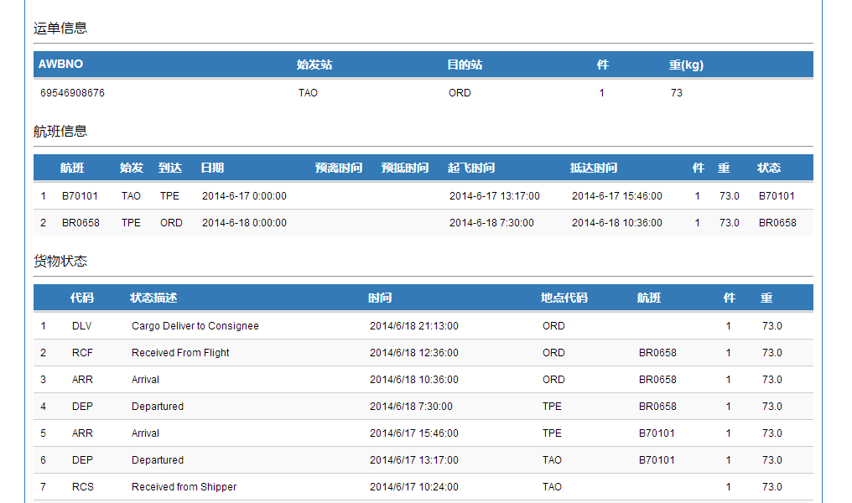

空运跟踪示例：

铁路跟踪节点
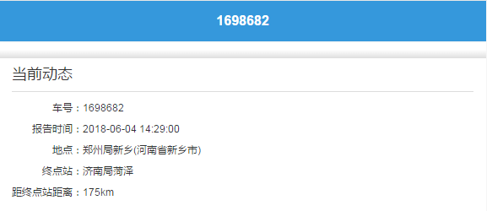
仅支持国内段铁路当前实时状态跟踪查询
铁路跟踪示例：

HS商编
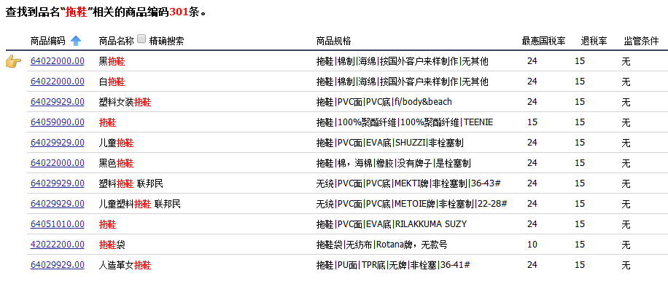
示例：

机场三字码
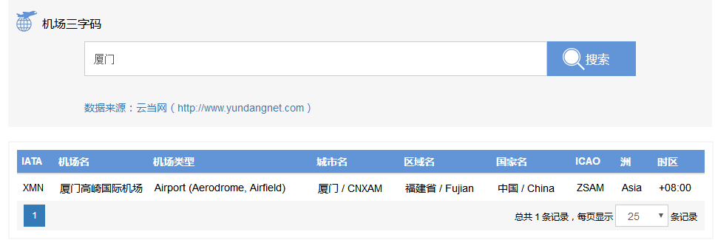
示例：

